Hoja 1
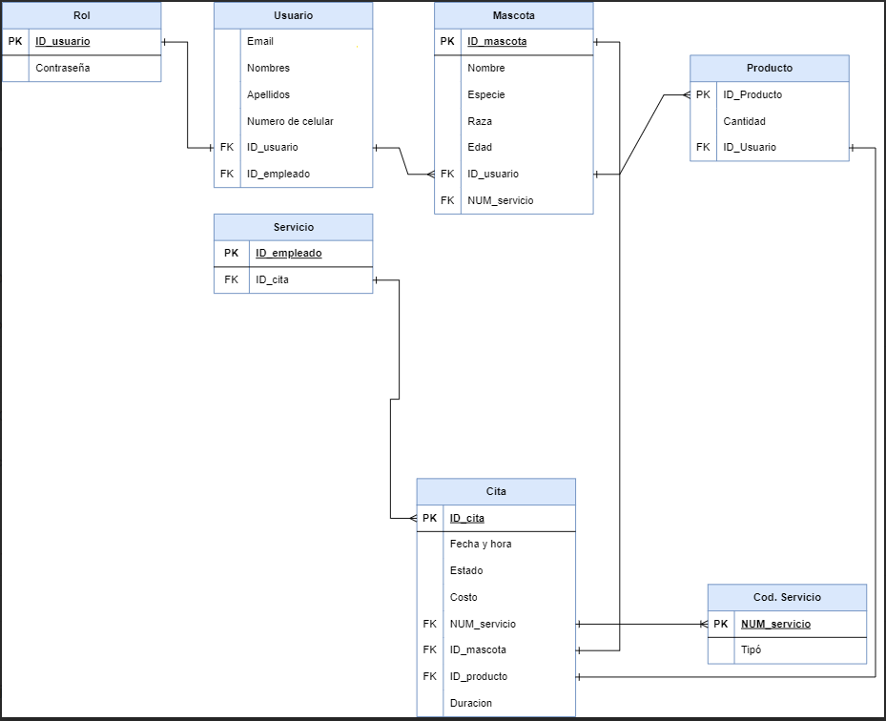
EMPRESA | SERVICIOS | CLIENTE | MASCOTA | NOSOTROS
EMPLEADOS | CORTE DE PELO | NOMBRES | RAZA | PET STYLO
PRODUCTOS | LAVADO | CONTACTO | NOMBRE | PET STYLO
SERVICIOS | CORTE DE UÑAS | PERFIL | EDAD | PET STYLO
TARIFAS | COMPLETO | MASCOTA | DUEÑO | PET STYLO

TABLA SIN NORMALIZAR
EMPRESA | EMPLEADO | CITA | CLIENTE | MASCOTA | PRODUCTOS ADQUIRIDOS
PET STYLO 3 | CARLOS | ID 002, FINALIZADA | NAHOMI DOMINGUEZ | FIRULAIS 2 MESES | CERO
PET STYLO 1 | TANIA | $34500 FINALIZADA ID001 | NUMERO 11 CONTACTO: ramiroalerta@hotmail.com | GOLDEN EDAD: 3 AÑOS | CORTAUÑAS MARCA PETSTYLO
PET STYLO 3 | OMAR GUTIERRES ID:09 | ID 009 FECHA: 20/01/24 SERVICIO: COMPLETO | NUM: 32 CLIENTE: MIGUEL PEREZ CONTACTO: 3012348765 | POCHOCLO GATO PERSA 2 AÑOS | ---
PET STYLO 2 | ANTONY NUÑEZ | ID 011, CLIENTE: DOÑA CECILIA | DOÑA CECILIA | PERRITO PEQUEÑO CHATO DE ONCE MESES | UN CHAMPU DE 5000
PET STYLO 1 | TANIA | $34500 FINALIZADA ID006 | NUMERO 09 CONTACTO: caritobb@hotmail.com | SIAMES EDAD: 1, 1/2 AÑOS | NINGUNO
PET STYLO 1 | SANDRA 7 | ID 013 FECHA: 20/01/24 SERVICIO: BAÑO TIEMPO: 1:20 | ID: 07 TELEFONO: 3112336000 | PERRO BULLDOG 8 AÑOS | CHAMPU MARCA CANNIS CRESTA 2 UND

1FN
EMPRESA | ID EMPLEADO | EMPLEADO | ID CITA | SERVICIO | PRECIO | ESTADO DE CITA | NOMBRE CLIENTE | 1ER APELLIDO CLIENTE | 2DO APELLIDO CLIENTE | CONTACTO | MASCOTA ESPECIE | MASCOTA RAZA | MASCOTA EDAD | PRODUCTOS | PRECIO PRODUCTOS
PET STYLO 3 | 10 | CARLOS BAYARDA | 2 | BAÑO | $40,000 | COMPLETADO | NAHOMI | DOMINGUES | MUÑOS |  | PERRO | CRIOLLO | 2 MESES | 0 | 0
PET STYLO 1 | 5 | TANIA MORA | 1 | CORTE DE PELO | $34,500 | COMPLETADO | RAMIRO JOSE | HOLGUIN | DELGADO | ramiroalerta@hotmail.com | PERRO | GOLDEN | 3 AÑOS | CORTAUÑAS MARCA PETSTYLO | $40,000
PET STYLO 3 | 9 | OMAR GUTIERRES | 9 | BAÑO | $40,000 | COMPLETADO | MIGUEL ANGEL | PEREZ |  | --- | GATO | PERSA | 2 AÑOS | 0 | 0
PET STYLO 2 | 4 | ANTONY NUÑEZ | 11 | COMPLETO | $70,000 | EN PROCESO | ANA CECILIA | RIOS | MORA |  | PERRO | PUC | 11 MESES | UN CHAMPU DE 5000 | $5,000
PET STYLO 1 | 5 | TANIA | 6 | CORTE DE PELO | $34,500 | COMPLETADO | CAROLINA | BARRERA | RIOS | caritobb@hotmail.com | GATO | SIAMES | 1, 1/2 AÑOS | 0 | 0
PET STYLO 1 | 7 | SANDRA | 13 | BAÑO | $40,000 | NO INICIADO | ANDREY | OLARTE | --- | 3112336000 | PERRO | BULLDOG | 8 AÑOS | CHAMPU CANNIS CRESTA 2 UND | $28,000

2 FN
EMPLEADOS |  |  |  | CITA |  |  |  |  |  |  | CLIENTES |  |  |  |  |  | MASCOTA |  |  | PRODUCTOS
ID EMPLEADO | EMPLEADO NOMBRE | EMPLEADO APELLIDO | EMPLEADO 2do APELLIDO | ID CITA | SERVICIO | PRECIO | ESTADO DE CITA | ID CLIENTE | ID PRODUCTO | ID CLIENTE | NOMBRE CLIENTE | 2 do NOMBRE CLIENTE | NOMBRE CLIENTE | NOMBRE CLIENTE | CONTACTO | MASCOTA ESPECIE | MASCOTA RAZA | MASCOTA EDAD | PRODUCTOS CODIGO | PRODUCTOS NOMBRE | PRODUCTOS CANTIDAD | PRECIO PRODUCTOS
10 | CARLOS | BAYARDA | 0 | 2 | BAÑO | $40,000 | COMPLETADO |  |  | 3 | NAHOMI |  | DOMINGUES | MUÑOS |  | PERRO | CRIOLLO | 2 MESES | - | 0 | 0 | 0
5 | TANIA | MORA | POLO | 1 | CORTE DE PELO | $34,500 | COMPLETADO |  |  | 11 | RAMIRO | JOSE | HOLGUIN | DELGADO | ramiroalerta@hotmail.com | PERRO | GOLDEN | 3 AÑOS | 31 | CORTAUÑAS PETSTYLO | 1 | $40,000
9 | OMAR | GUTIERRES | PEREZ | 9 | BAÑO | $40,000 | COMPLETADO |  |  | 32 | MIGUEL | ANGEL | PEREZ | 0 | 3012348765 | GATO | PERSA | 2 AÑOS | - | 0 | 0 | 0
4 | ANTONY | NUÑEZ | VERA | 11 | COMPLETO | $70,000 | EN PROCESO |  |  | 1 | ANA | CECILIA | RIOS | MORA |  | PERRO | PUC | 11 MESES | 2 | ECONO CLEAN PET | 1 | $5,000
5 | TANIA | ARENAS | 0 | 6 | CORTE DE PELO | $34,500 | COMPLETADO |  |  | 9 | CAROLINA | 0 | BARRERA | RIOS | caritobb@hotmail.com | GATO | SIAMES | 1, 1/2 AÑOS | - | 0 | 0 | 0
7 | SANDRA | HURTADO | GOMEZ | 13 | BAÑO | $40,000 | NO INICIADO |  |  | 7 | ANDREY | 0 | OLARTE | 0 | 3112336000 | PERRO | BULLDOG | 8 AÑOS | 12 | CHAMPU CANNIS CRESTA | 2 | $28,000

EMPLEADOS |  | CITA |  | CLIENTES |  | MASCOTA |  | PRODUCTOS
ID EMPLEADO |  | ID CITA |  | ID CLIENTE |  | ID MASCOTA |  | ID PRODUCTO
EMPLEADO NOMBRE |  | SERVICIO |  | NOMBRE CLIENTE |  | MASCOTA ESPECIE |  | PRODUCTOS NOMBRE
EMPLEADO APELLIDO |  | PRECIO |  | 2 do NOMBRE CLIENTE |  | MASCOTA RAZA |  | PRODUCTOS CANTIDAD
EMPLEADO 2do APELLIDO |  | ESTADO DE CITA |  | NOMBRE CLIENTE |  | MASCOTA EDAD |  | PRECIO PRODUCTOS
 |  | ID CLIENTE |  | NOMBRE CLIENTE |  | ID CLIENTE |  | ID CLIENTE
 |  | ID MASCOTA |  | CONTACTO
 |  | ID PRODUCTO
 | 3 FN
 | CITA
 | ID CITA | ID CLIENTE | MASCOTA ESPECIE | PRODUCTOS CODIGO
 | 2 | 3 | PERRO | -
 | 1 | 11 | PERRO | 31
 | 9 | 32 | GATO | -
 | 11 | 1 | PERRO | 2
 | 6 | 9 | GATO | -
 | 13 | 7 | PERRO | 12

